상품제안서
유니콘 무선 버티컬마우스 | 상품코드: S21330

 |  |  |  |  |  |  | 02-713-8555 | www.synergygift.co.kr
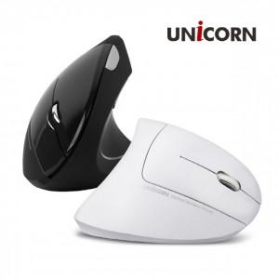

【상세/제작정보】 | <p><span style="background-color: rgb(255, 255, 255); font-family: dotum; font-size: 12pt;">화이트 색상 단종</span><span style="font-size: 12pt;">​</span></p><p><span style="font-size: 12pt;">&nbsp;</span></p><p><span style="font-size: 12pt;">터널 증후군 예방 마우스<br>무선 버티컬 마우스<br>1600DPI 센서<br>옵티컬 광센서<br>6버튼 무선 마우스</span></p>

【인쇄/포장옵션】 | 레이저 / 포장지포장

【공급단가】 | 수량 | 50~ | 100~ | 500~ | 1,000~ | 2,000~
*VAT별도 | 블랙 | 10,280원 | 10,120원 | 9,880원 | 9,490원 | 9,090원

【상품 URL】 | https://www.synergygift.co.kr:443/src/goods_detail.php?gdno=21330

